Лист1
ЛИСТ ЗАКАЗА ТОРЦОВОГО УПЛОТНЕНИЯ НАСОСА (ВСЕ ПОЛЯ ОБЯЗАТЕЛЬНЫ ДЛЯ ЗАПОЛНЕНИЯ)

Наименование организации: | ООО НПЦ" Информационные технологии завтрашнего дня"
Адрес: | ул. Нижегородская, д. 52, Кострома,
Контактное лицо, ФИО: | Иванов Дмитрий Иванович
Должность: | Менеджер
Контактный телефон: | 89235491632
Электронная почта: | Info@ya.ru

Количество заказываемых уплотнений, шт. | 10
Предпочтительный тип уплотнения | Одинарное
Схема промывки по ГОСТ 32600-2013 (API 682) | 1266
Штуцера для обвязки | Требуются
ПАРАМЕТРЫ НАСОСА
Марка насоса/Тип API 610 | АНГ2633
Тип насоса | двухопорный
Обороты двигателя, об/мин, с-1 | 150
Направление вращения со стороны двигателя | Правое
Периодичность работы | Периодическая
Пропарка/промывка | Нет
Промывающая среда | Технологическая вода
Темп. промывки, °С | 90
Давл. промывки, МПа | 5
Класс взрывоопасной зоны | 1
Маркировка взрывозащиты | Ex2
ХАРАКТЕРИСТИКИ ПЕРЕКАЧИВАЕМОГО ПРОДУКТА (УПЛОТНЯЕМОЙ СРЕДЫ)
Параметр | Значение | Параметр | Min | Max
Наименование среды | бензин | Давление на входе, МПа | 10 | 50
Состав среды (компоненты). Особые свойства (радио-активность, взрывоопасность, пожароопасность, токсичность и др.) | Взрывоопасность | Давление на напоре, МПа | 60 | 70
Показатель рН (для водных растворов) | 7 | Давление в сальниковой камере, МПа | 60 | 80
 |  | Температура, °С | 30 | 60
 |  | Температура окружающей среды, °С | -30 | 50

КОНСТРУКТИВНЫЕ РАЗМЕРЫ
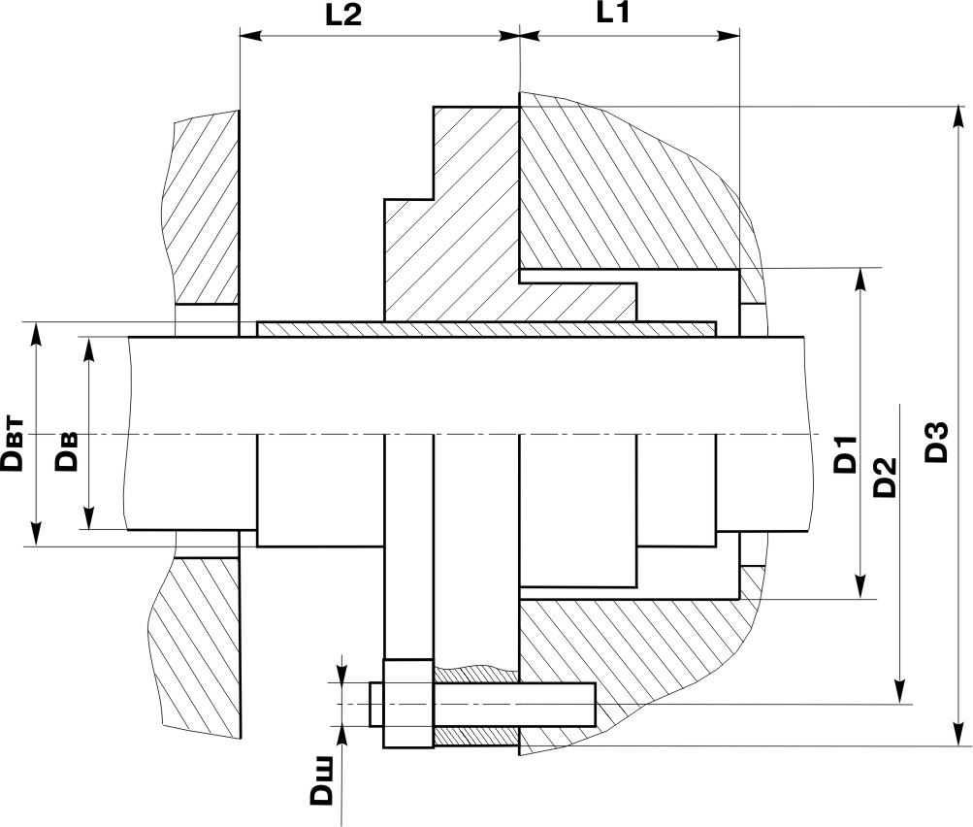
Для насосов НК, НПС и насосов с камерами API610, заполнение не обязательно |  | Диаметр вала (без втулки) в месте установки уплотнения | Dв | 20
 |  | Диаметр втулки (если имеется) | Dвт | 50
 |  | Диаметр сальниковой камеры | D1 | 30
 |  | Глубина сальниковой камеры | L1 | 45
 |  | Максимальная величина монтажного пространства (От торца сальниковой камеры до подшипника или фланца) | L2 | 70
 |  | Диаметр окружности центров отверстий под шпильки крепления | D2 | 40
 |  | Максимальные диаметр фланца торцового уплотнения | D3 | 80
 |  | Диметр шпильки | Dш | 20
 |  | Количество отверстий под крепление шпильки | N | 10

Возможно ли удаление втулки? | Нет
Наличие резьбы, канавок, уступов и т.д. на валу в пределах размеров L1, L2. Их расположение относительно торца сальниковой камеры. Указать при наличии. | по центру камеры
Возможность разборки насоса для замеров при заказе | Не возможно

 |  | ПОДПИСЬ__________________/___________________________
ДОЛЖНОСТЬ | МП
Если есть чертеж (эскиз) оригинального торцового уплотнения, вышлите его вместе с опросным листом

